Лист1
 | Назва проекту "Містечко мрії"
№ | Вид послуг | Од.вим. | Кількість | Ціна за одиницю, грн. | Вартість, грн
1 | 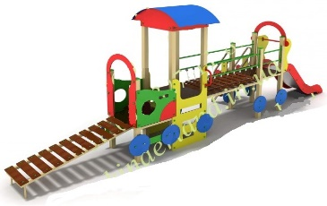 Ігровий комплекс з гіркою та драбинами | шт. | 1 | 36,000.00₴ | 36,000.00₴
2 | Будиночок з лавою та дошкою для малювання | шт. | 2 | 5,950.00₴ | 11,900.00₴
3 | Ігрова панель (пазл Звіри) | шт. | 1 | 9,550.00₴ | 9,550.00₴
4 | Ігрова панель (Стежка) | шт. | 1 | 7,850.00₴ | 7,850.00₴
5 | 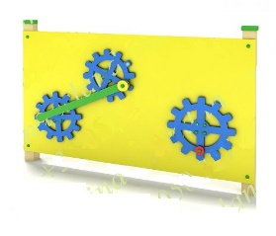 Ігрова панель (Шестерні) | шт. | 1 | 7,850.00₴ | 7,850.00₴
6 | 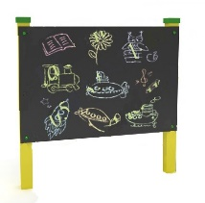 Дошка для малювання | шт. | 1 | 4,700.00₴ | 4,700.00₴
7 | 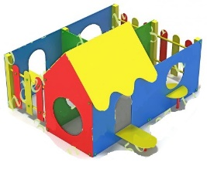 Ігровий будиночок "Лабіринт" | шт. | 1 | 22,800.00₴ | 22,800.00₴
8 | Пісочниця з відкидними кришками | шт. | 4 | 5,300.00₴ | 21,200.00₴
Доставка: |  |  |  |  | 7,000.00₴
Встановлення: |  |  |  |  | 30,400.00₴
Загальна вартість |  |  |  |  | 159,250.00₴
Непербачені витрати (20%) |  |  |  |  | 31,850.00₴
БЮДЖЕТ |  |  |  |  | 191,100.00₴

